智慧餐厅配置方案
C08智慧餐厅-建设方案及配置明细
产品名称 |  | 数量 | 品牌型号 | 单位 | 规格参数 | 示意图片
智慧营养管理系统 | 智慧餐厅运营管理平台（PC端） | 1 | CPT-Nutr-PLTF V6.5 | 套 | 1、系统具备七大应用模块：综合管理、膳食监控、配餐管理、营养调查、餐厅管理、营养资讯、系统管理模块，可满足餐厅营养管理需求； 2、综合管理：系统支持手动录入、Excel模板导入的方式建立用户基本信息，人员综合信息管理； 3、膳食监控：系统实时分析智能硬件采集的膳食记录信息，自动生成运个人膳食营养分析。展示膳食能量摄入、三大营养素结构、三餐结构、膳食结构、蛋白质来源分布，膳食纤维、维生素、矿物质摄入等分析。系统支持阶段营养分析报告导出、打印； 4.配餐管理：系统内置算法可结合身体机能状态、体重管理、每日热量及三大营养素目标，进行每日膳食营养配餐调整； 5.餐厅管理：综合营养管理，包含菜品数量、菜品分类、食材种类分析、菜品营养排行榜； 6.营养资讯：系统内置运动营养指导数据库，可提供基础营养知识、特殊机能状态、体重管理、促进机体恢复等资讯； 7.系统设置：软件系统用户信息、使用权限、数据权限设置管理，可为工作人员、管理员设置系统权限，高效系统用户管理； 8.系统可与数字化餐厅智能硬件关联，实现菜品识别数据信息对接；系统支持人脸图像识别，实现人员数据实时更新。 | 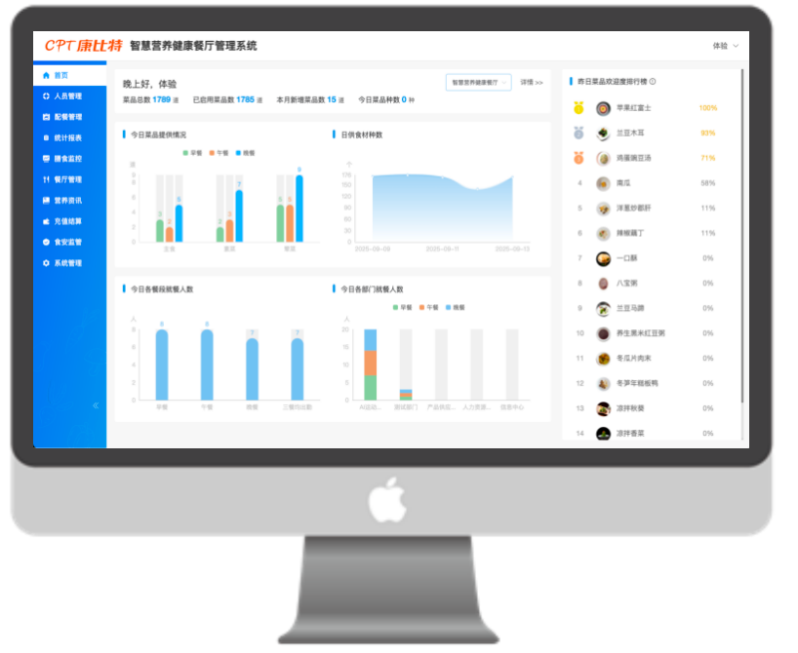
 | 智慧餐厅运营管理平台 （手机端） | 1 | CPT-Nutr-MOB V6.5 | 套 | 手机端支持个人营养日报、营养周报、餐厅讯息、科普内容，可实时查看个人就餐营养信息，同时为开展营养知识科普教育提供支持工具。 | 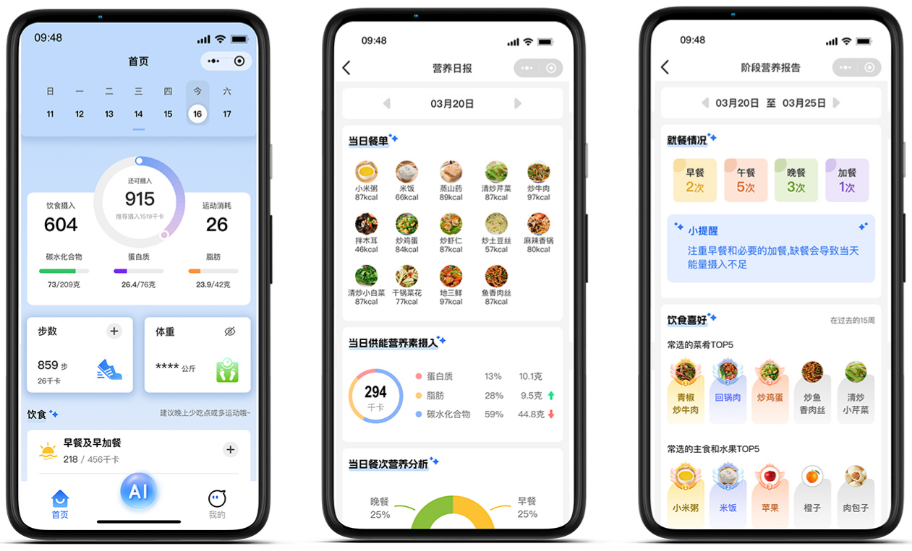
管理软件小计：
营养管理配套硬件 | 膳识智能台 | 56 | CPT-Nutr-SC460 | 台 | 1.设备由封装智能秤体、显示终端组成； 2.具有校准和去皮功能，显示终端支持菜谱信息实时更新替换，支持餐盘一维码识别绑定，支持取餐信息实时上传，营养分析实时反馈，满足用户实时选餐菜品累计量化调整建议； 3.操作异常时，具有取餐灯光报警功能，包括声音提醒和显示终端上灯光亮起； 4.取餐过程中会显示本人照片、姓名、菜品名称、菜品能量及三大供能营养素含量、菜品图片、取餐克重、本餐累计能量摄入情况、实时菜品选择累计量化调整建议、菜品营养价值标签； 5.支持终端自主设置设备盛放的菜品名称，保证使用便捷性； 6.配备Android10及以上系统，网络连接方式支持内置wifi模式，支持外接网口模式； 7.秤体部分材质采用钣金、喷涂、钢化玻璃、亚克力口水罩，传感器等级不低于C4，可精确到1g； 8.秤体部分最大量程≥40kg；秤盘尺寸：>550mm（长）*400mm（宽）*750mm（高）；秤盘下方内置高精度定制扫码头和扫码补光灯； 9.显示终端屏幕：≥10英寸IPS高清屏；分辨率≥1024*600；配置电容式触摸屏；显示终端运行内存≥1G，存储内存≥8G。 | 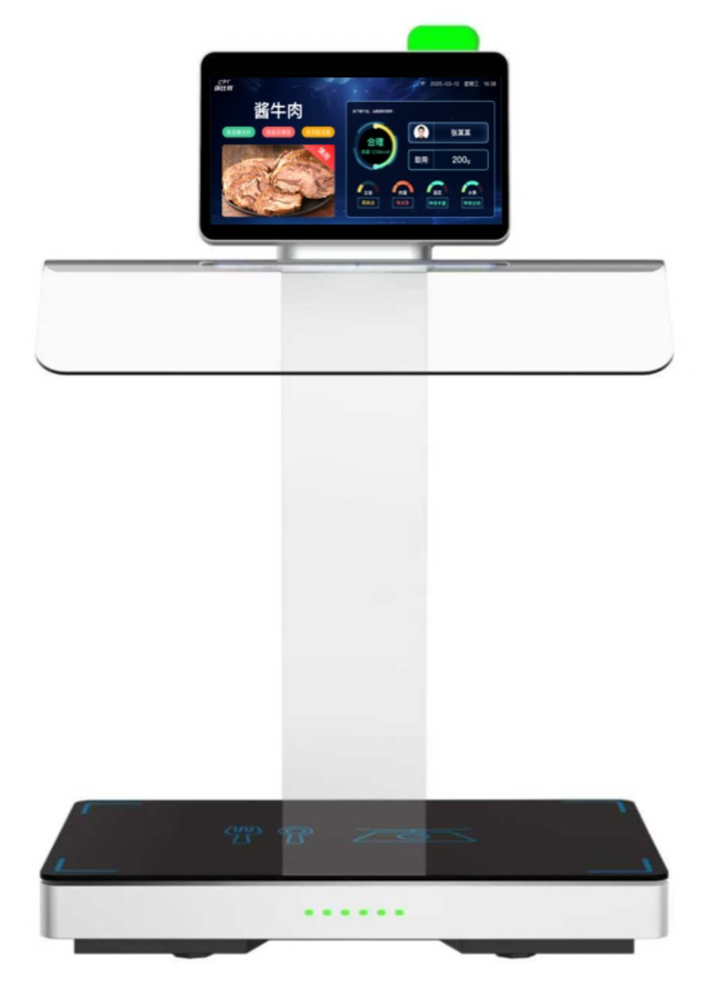
 | 石墨烯加热保温餐炉 | 56 | 宾兰提C320WL | 台 | 菜品加热保温
 | 智慧数据大屏（含软件） | 2 | CPT-Nutr-SCR350 | 台 | 1.实时展示餐厅供餐菜品信息，菜品营养分析信息及菜品推荐 2.支持平板电脑无线连接，进行无线投屏，便于在餐厅开展营养宣教和指导；可实时、清晰、可视化展示餐厅营养分析； 3.陈列方式可定制壁挂/立式陈列，满足餐厅整体布局和设计需求； 4.触摸屏类别：红外十点式触摸显示屏，透光特性：透光率≥95%，刷新频率：≥100Hz，触摸屏分辨率：≥4096*4096，点距：＜0.105*0.315mm，屏幕背光源：DLED； 5.设备外形尺寸≥65寸，≥1480mm（长）*880mm（高）*90mm（宽），显示区域≥1400mm（长）*800mm（高）；响应时间：≤8ms，扫描频率≥60Hz，使用寿命：不小于6000万次点击； | 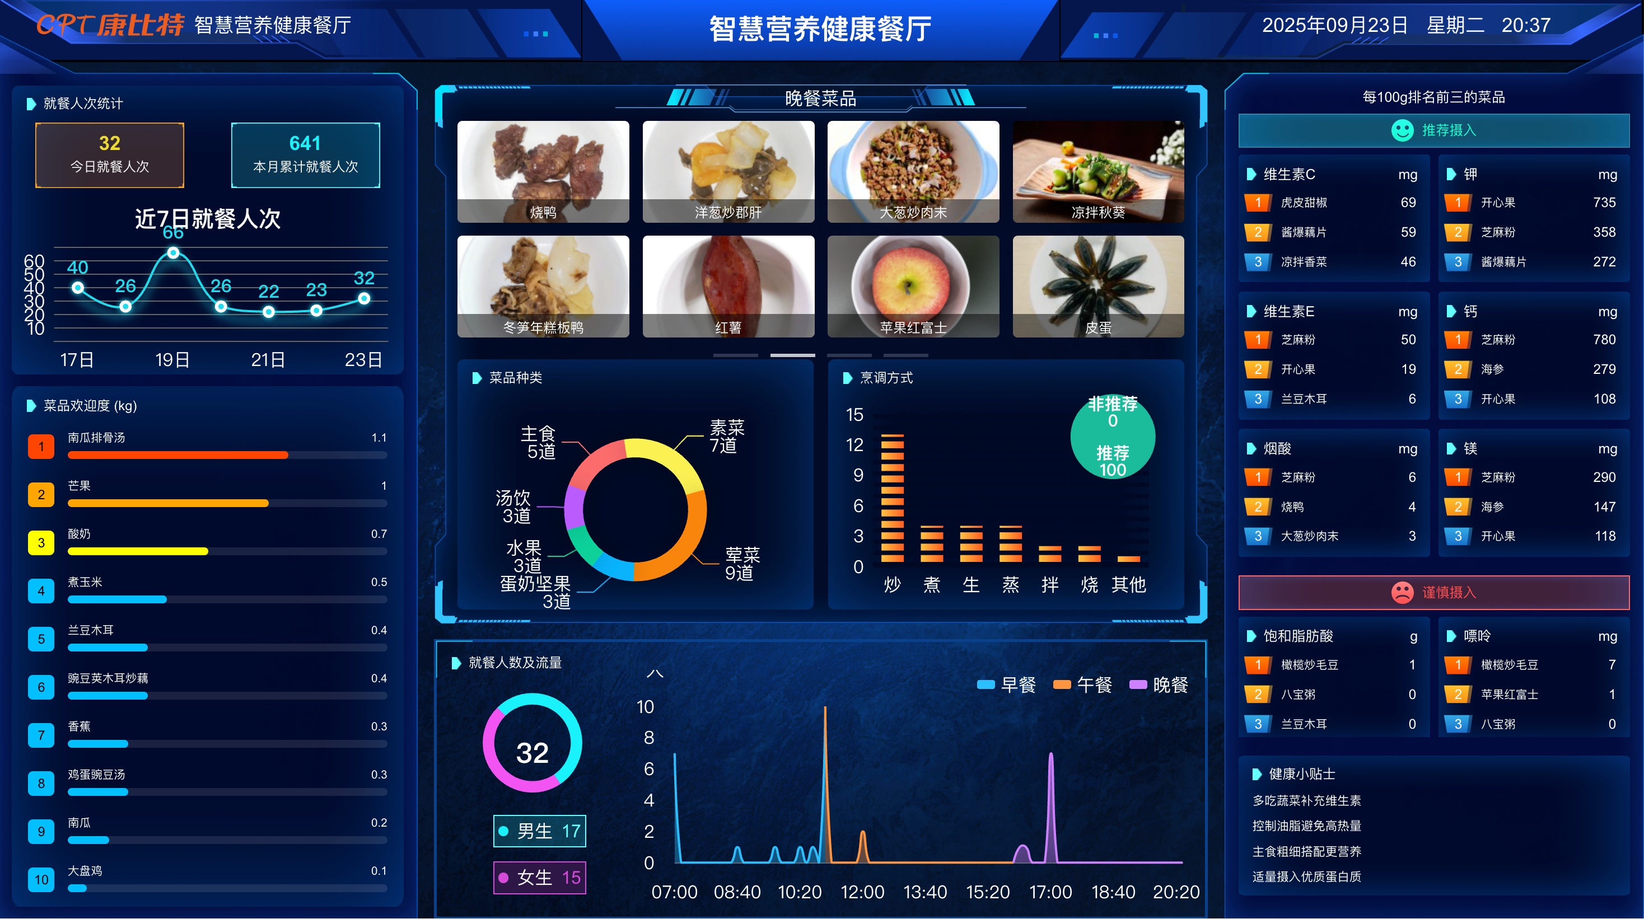
 | 菜品余量看板（含软件） | 1 | CPT-Nutr-GMRQ560 | 台 | 便于食堂服务人员及时查看菜品余量，设定阈值，不足标红预警，提前补菜，增加就餐体验。 精准定位设备 设备外形尺寸≥65寸，≥1480mm（长）*880mm（高）*90mm（宽），显示区域≥1400mm（长）*800mm（高）；响应时间：≤8ms，扫描频率≥60Hz | 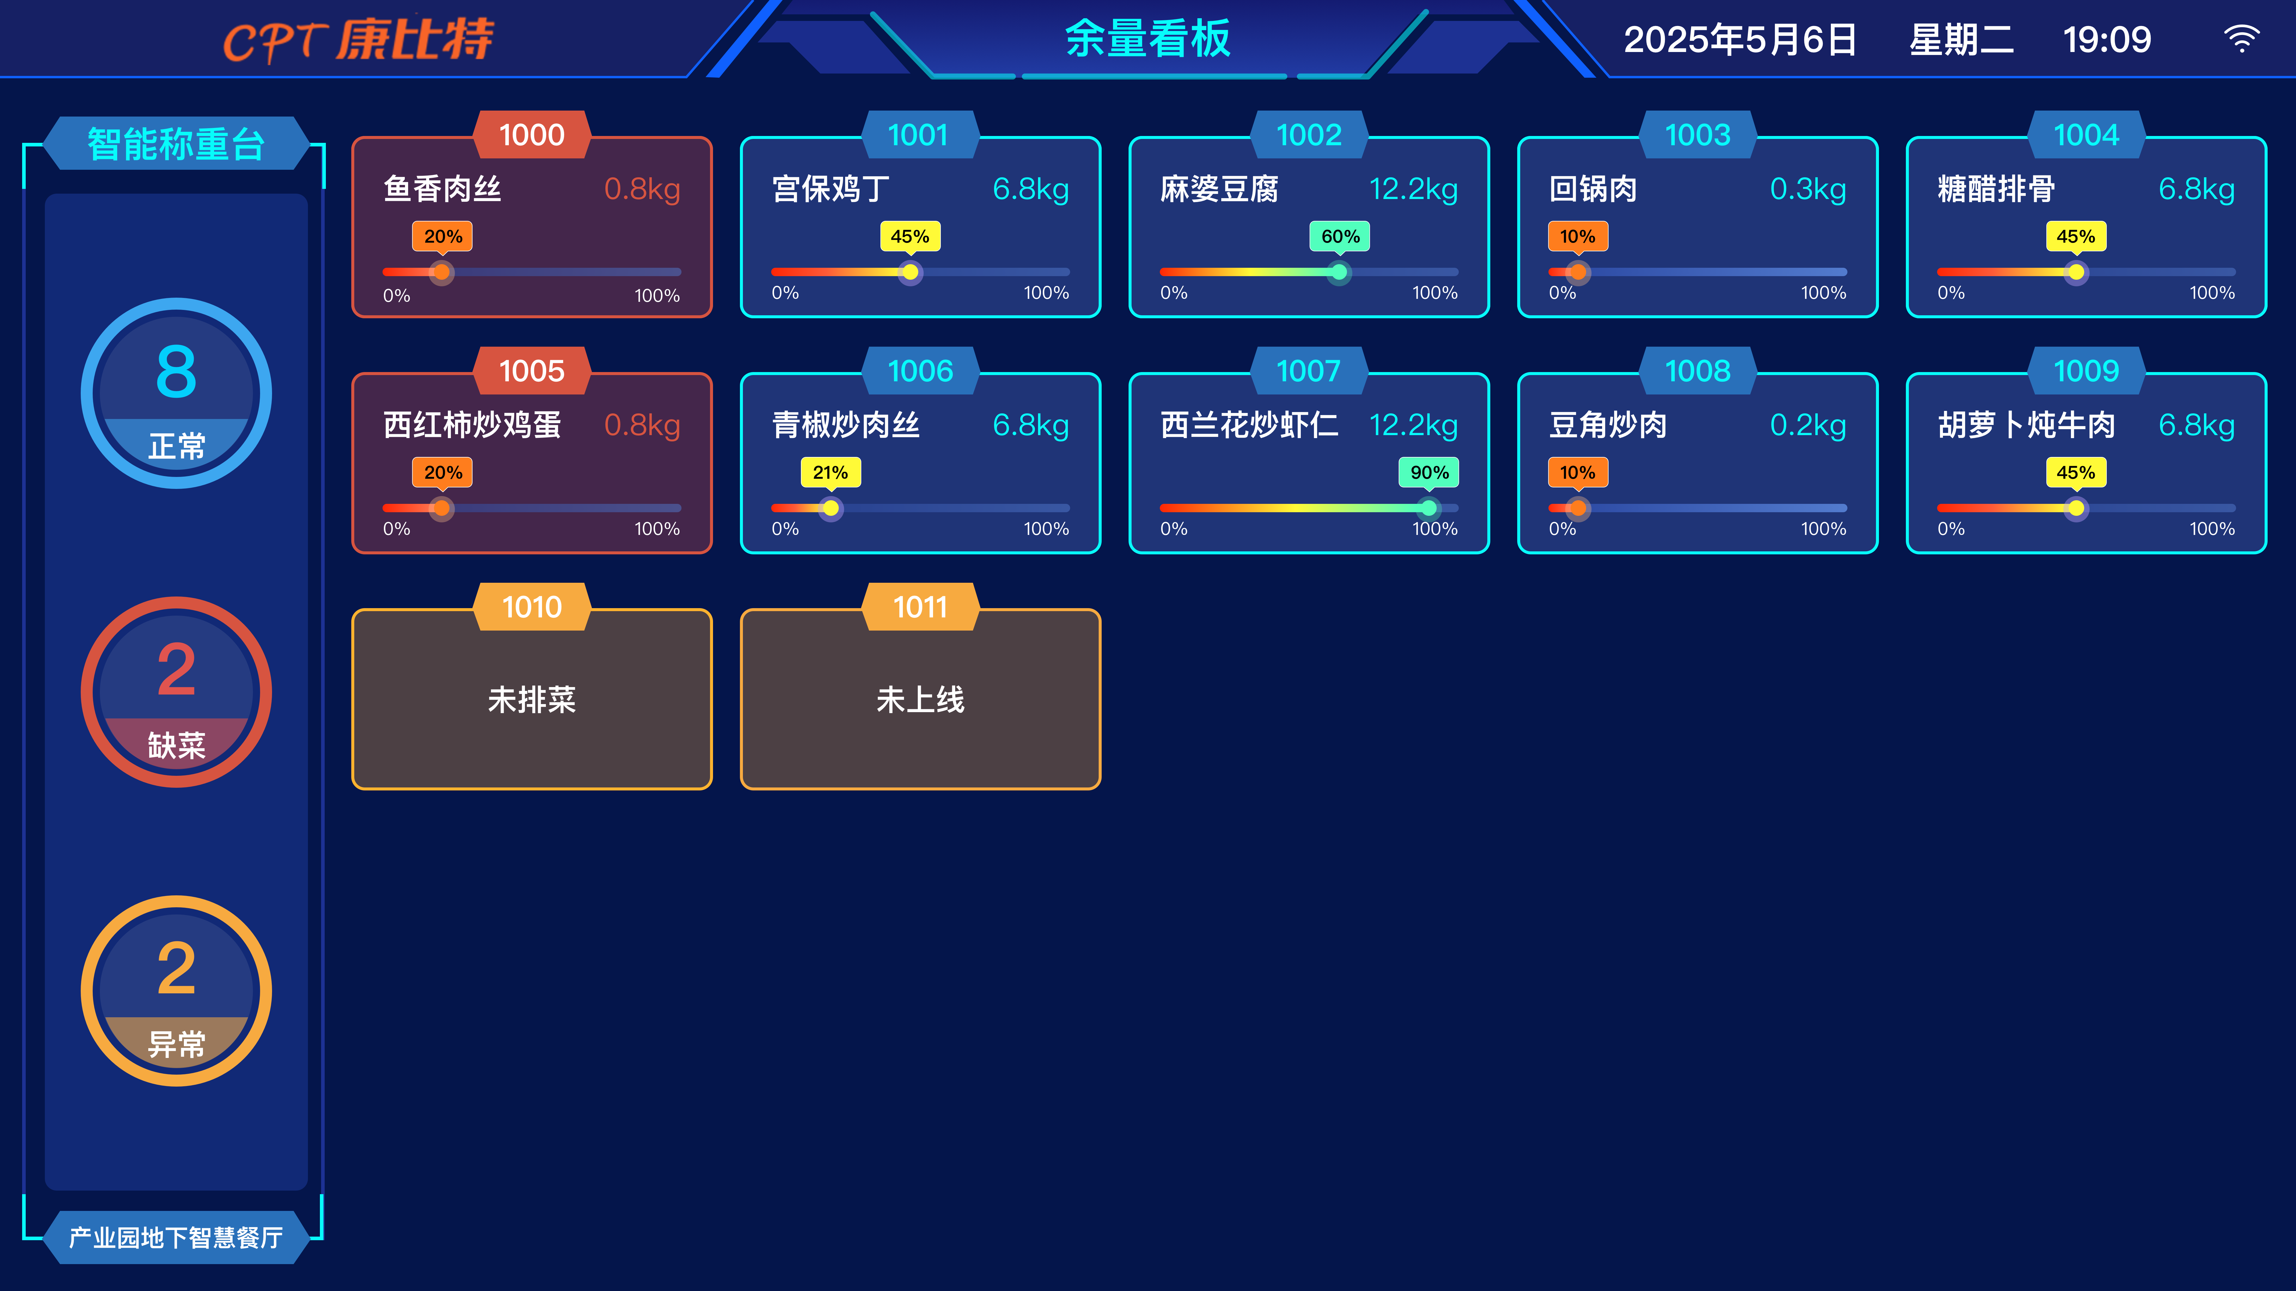
 | 平板排菜（含软件） | 2 | 小米 | 台 | 系统结合AI技术，根据设置的规则自动生成菜谱。规则包含菜品重复率、菜品数量，食材，烹调方式，营养标签，营养标签等 提升餐厅运营效率 | 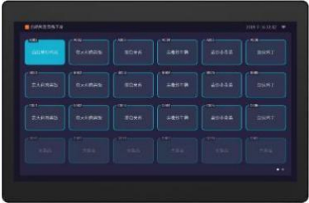
 | 条码托盘 | 2000 | CPT-FT248 | 个 | 材质：密胺材质，环保耐高温
 | 交换机 | 5 | 普联 TL-SG1226P | 台 | 千兆RJ45端口：24，千兆SFP端口：2； POE端口：24GE
 | 岛台 | 2 | / | 个 | 南侧岛台：长12.45米，宽1.8米 北侧岛台：18.5米，宽1.8米 1、根据空间布局以及打餐习惯合理设计餐台间距 2、台面使用人造大理石，柜体使用环保板材 3、增加岛台储物空间 4、设计风格与整体装修匹配 5、不需要上下水设计。 | 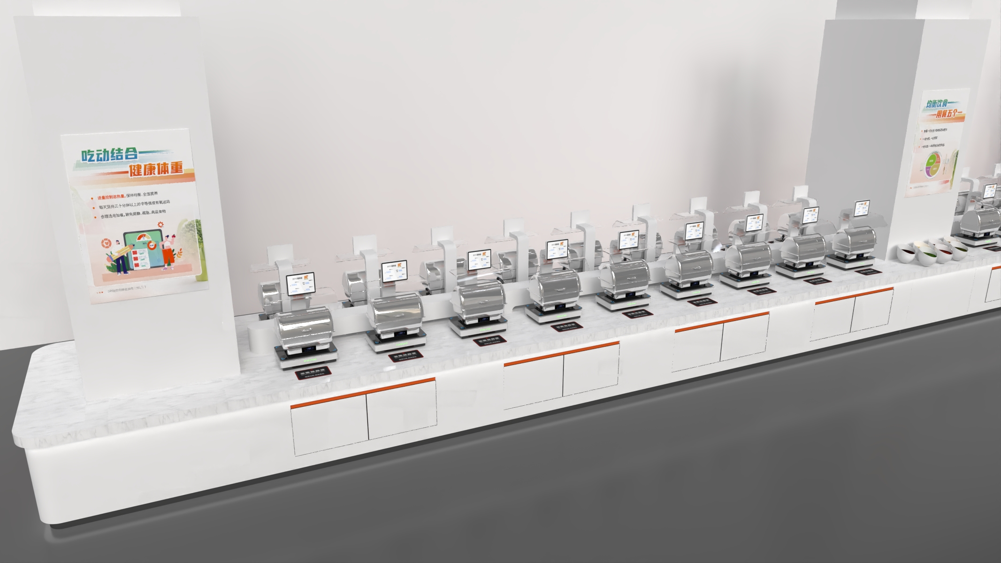
 | 服务器 | 1 | 自备 | 台 |  | 政务云
 | 营养健康环境现场布置 | 1 |  | 项 |  | 免费提供营养健康宣传海报等布置
 | 营养健康指导服务 | 1 |  | 项 |  | 提供营养师现场讲座
 | 维保费 | 1 |  | 项 |  | 免费提供技术支持5年维保，前期提供专业工程师驻点保障。
硬件配置小计
合计

